Sheet1
前ページへ

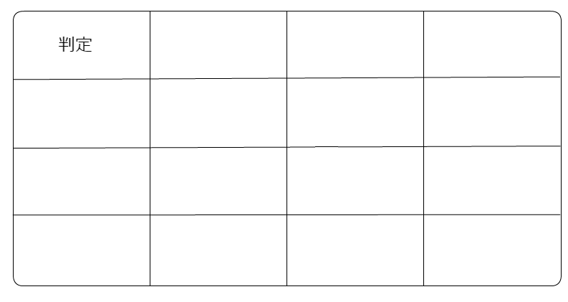
おたからを見つけよう！

リセット
ヒント

 | 残り回数

